关系图
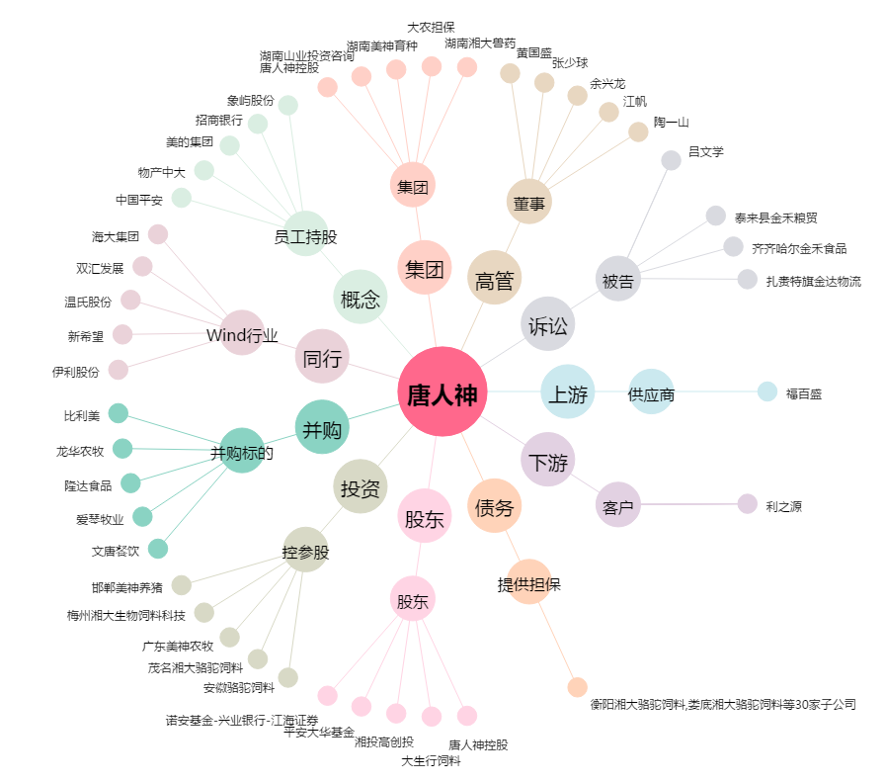
唐人神[002567.SZ] - 关系概览图

